调节阀CV1_3等设备趋势曲线2024-10-15至2024-
调节阀CV1_3等设备趋势曲线2024-10-15至2024-10-30

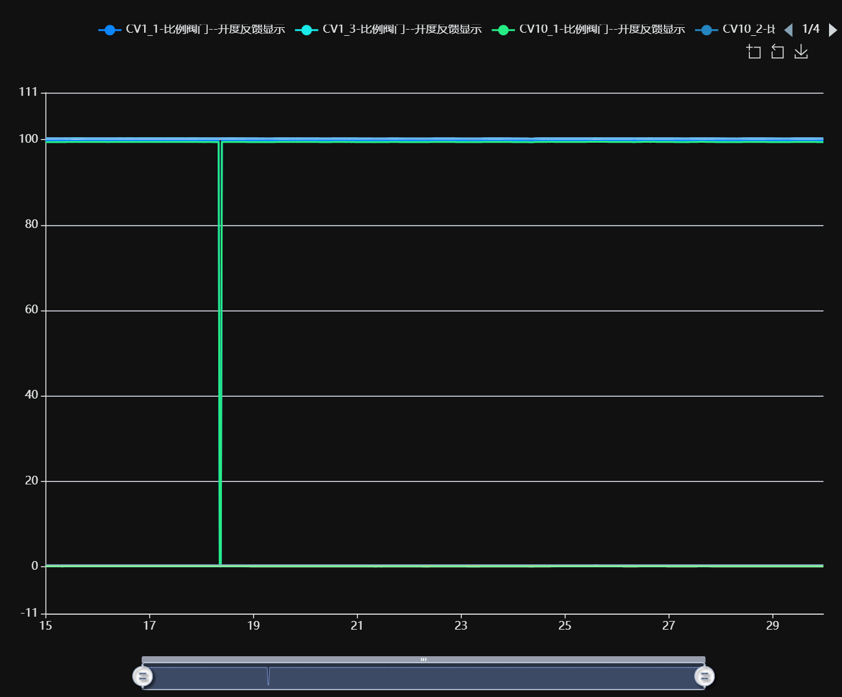

记录时间 | CV1_1-比例阀门--开度反馈显示 | CV1_3-比例阀门--开度反馈显示 | CV10_1-比例阀门--开度反馈显示 | CV10_2-比例阀门--开度反馈显示 | CV11_1-比例阀门--开度反馈显示 | CV11_2-比例阀门--开度反馈显示 | CV14_1-比例阀门--开度反馈显示 | CV14_2-比例阀门--开度反馈显示 | CV15_1-比例阀门--开度反馈显示 | CV15_2-比例阀门--开度反馈显示
2024-10-15 00:00:00 | 99.79 | 0.16 | 99.43 | 0.09 | 100.32 | 100.33 | 0.34 | 0.06 | 0.15 | 0.07
2024-10-15 00:30:00 | 99.79 | 0.16 | 99.44 | 0.09 | 100.31 | 100.33 | 0.34 | 0.06 | 0.15 | 0.07
2024-10-15 01:00:00 | 99.80 | 0.16 | 99.44 | 0.09 | 100.31 | 100.33 | 0.34 | 0.06 | 0.15 | 0.07
2024-10-15 01:30:00 | 99.79 | 0.16 | 99.44 | 0.09 | 100.32 | 100.33 | 0.34 | 0.06 | 0.15 | 0.07
2024-10-15 02:00:00 | 99.79 | 0.16 | 99.44 | 0.09 | 100.31 | 100.33 | 0.34 | 0.06 | 0.15 | 0.07
2024-10-15 02:30:00 | 99.79 | 0.16 | 99.44 | 0.09 | 100.31 | 100.33 | 0.34 | 0.06 | 0.15 | 0.07
2024-10-15 03:00:00 | 99.79 | 0.16 | 99.43 | 0.09 | 100.31 | 100.33 | 0.34 | 0.06 | 0.15 | 0.07
2024-10-15 03:30:00 | 99.79 | 0.16 | 99.44 | 0.09 | 100.31 | 100.33 | 0.34 | 0.06 | 0.15 | 0.07
2024-10-15 04:00:00 | 99.79 | 0.16 | 99.44 | 0.09 | 100.31 | 100.33 | 0.34 | 0.06 | 0.15 | 0.07
2024-10-15 04:30:00 | 99.79 | 0.16 | 99.43 | 0.09 | 100.31 | 100.33 | 0.34 | 0.06 | 0.15 | 0.07
2024-10-15 05:00:00 | 99.79 | 0.16 | 99.43 | 0.09 | 100.31 | 100.32 | 0.34 | 0.06 | 0.15 | 0.07
2024-10-15 05:30:00 | 99.79 | 0.16 | 99.43 | 0.09 | 100.31 | 100.32 | 0.34 | 0.06 | 0.15 | 0.07
2024-10-15 06:00:00 | 99.79 | 0.16 | 99.43 | 0.09 | 100.30 | 100.32 | 0.34 | 0.06 | 0.15 | 0.07
2024-10-15 06:30:00 | 99.79 | 0.16 | 99.43 | 0.09 | 100.30 | 100.32 | 0.34 | 0.06 | 0.15 | 0.06
2024-10-15 07:00:00 | 99.79 | 0.16 | 99.43 | 0.09 | 100.30 | 100.32 | 0.34 | 0.06 | 0.15 | 0.06
2024-10-15 07:30:00 | 99.79 | 0.16 | 99.42 | 0.09 | 100.30 | 100.32 | 0.33 | 0.05 | 0.15 | 0.07
2024-10-15 08:00:00 | 99.79 | 0.16 | 99.43 | 0.09 | 100.30 | 100.32 | 0.34 | 0.05 | 0.15 | 0.07
2024-10-15 08:30:00 | 99.79 | 0.16 | 99.43 | 0.09 | 100.31 | 100.32 | 0.34 | 0.06 | 0.15 | 0.07
2024-10-15 09:00:00 | 99.80 | 0.16 | 99.44 | 0.09 | 100.31 | 100.33 | 0.34 | 0.06 | 0.15 | 0.07
2024-10-15 09:30:00 | 99.80 | 0.16 | 99.44 | 0.09 | 100.32 | 100.33 | 0.34 | 0.06 | 0.15 | 0.07
2024-10-15 10:00:00 | 99.80 | 0.17 | 99.45 | 0.09 | 100.33 | 100.34 | 0.34 | 0.06 | 0.16 | 0.07
2024-10-15 10:30:00 | 99.80 | 0.17 | 99.46 | 0.10 | 100.33 | 100.34 | 0.34 | 0.06 | 0.15 | 0.07
2024-10-15 11:00:00 | 99.81 | 0.17 | 99.46 | 0.10 | 100.33 | 100.34 | 0.34 | 0.07 | 0.16 | 0.07
2024-10-15 11:30:00 | 99.80 | 0.17 | 99.46 | 0.09 | 100.34 | 100.34 | 0.34 | 0.07 | 0.16 | 0.08
2024-10-15 12:00:00 | 99.80 | 0.16 | 99.47 | 0.10 | 100.34 | 100.35 | 0.34 | 0.07 | 0.16 | 0.08
2024-10-15 12:30:00 | 99.80 | 0.17 | 99.47 | 0.10 | 100.34 | 100.35 | 0.34 | 0.07 | 0.16 | 0.07
2024-10-15 13:00:00 | 99.80 | 0.17 | 99.47 | 0.10 | 100.35 | 100.36 | 0.34 | 0.07 | 0.16 | 0.08
2024-10-15 13:30:00 | 99.80 | 0.17 | 99.47 | 0.10 | 100.34 | 100.35 | 0.34 | 0.07 | 0.16 | 0.08
2024-10-15 14:00:00 | 99.80 | 0.17 | 99.48 | 0.10 | 100.35 | 100.36 | 0.34 | 0.07 | 0.16 | 0.08
2024-10-15 14:30:00 | 99.80 | 0.17 | 99.47 | 0.10 | 100.35 | 100.35 | 0.34 | 0.07 | 0.16 | 0.08
2024-10-15 15:00:00 | 99.80 | 0.17 | 99.47 | 0.10 | 100.35 | 100.35 | 0.34 | 0.07 | 0.16 | 0.08
2024-10-15 15:30:00 | 99.80 | 0.17 | 99.47 | 0.10 | 100.34 | 100.35 | 0.34 | 0.07 | 0.16 | 0.08
2024-10-15 16:00:00 | 99.80 | 0.17 | 99.47 | 0.10 | 100.35 | 100.35 | 0.34 | 0.07 | 0.16 | 0.08
2024-10-15 16:30:00 | 99.80 | 0.17 | 99.46 | 0.10 | 100.34 | 100.36 | 0.34 | 0.07 | 0.16 | 0.08
2024-10-15 17:00:00 | 99.80 | 0.16 | 99.46 | 0.10 | 100.34 | 100.35 | 0.34 | 0.07 | 0.16 | 0.08
2024-10-15 17:30:00 | 99.80 | 0.17 | 99.46 | 0.10 | 100.34 | 100.35 | 0.34 | 0.07 | 0.16 | 0.08
2024-10-15 18:00:00 | 99.80 | 0.17 | 99.46 | 0.09 | 100.34 | 100.35 | 0.34 | 0.07 | 0.16 | 0.08
2024-10-15 18:30:00 | 99.80 | 0.17 | 99.47 | 0.09 | 100.34 | 100.34 | 0.34 | 0.06 | 0.16 | 0.07
2024-10-15 19:00:00 | 99.80 | 0.17 | 99.45 | 0.09 | 100.33 | 100.34 | 0.34 | 0.06 | 0.16 | 0.08
2024-10-15 19:30:00 | 99.79 | 0.17 | 99.45 | 0.09 | 100.33 | 100.34 | 0.34 | 0.06 | 0.16 | 0.07
2024-10-15 20:00:00 | 99.79 | 0.17 | 99.45 | 0.09 | 100.33 | 100.34 | 0.34 | 0.06 | 0.15 | 0.08
2024-10-15 20:30:00 | 99.79 | 0.16 | 99.45 | 0.09 | 100.32 | 100.34 | 0.34 | 0.06 | 0.15 | 0.07
2024-10-15 21:00:00 | 99.79 | 0.16 | 99.45 | 0.09 | 100.33 | 100.34 | 0.34 | 0.06 | 0.15 | 0.07
2024-10-15 21:30:00 | 99.79 | 0.17 | 99.46 | 0.09 | 100.32 | 100.34 | 0.34 | 0.06 | 0.15 | 0.07
2024-10-15 22:00:00 | 99.79 | 0.16 | 99.45 | 0.09 | 100.32 | 100.33 | 0.34 | 0.06 | 0.16 | 0.07
2024-10-15 22:30:00 | 99.80 | 0.16 | 99.45 | 0.09 | 100.32 | 100.34 | 0.34 | 0.06 | 0.16 | 0.07
2024-10-15 23:00:00 | 99.80 | 0.16 | 99.45 | 0.09 | 100.32 | 100.33 | 0.34 | 0.06 | 0.15 | 0.07
2024-10-15 23:30:00 | 99.80 | 0.16 | 99.45 | 0.09 | 100.32 | 100.34 | 0.34 | 0.06 | 0.15 | 0.07
2024-10-16 00:00:00 | 99.80 | 0.16 | 99.45 | 0.09 | 100.33 | 100.33 | 0.34 | 0.06 | 0.15 | 0.07
2024-10-16 00:30:00 | 99.79 | 0.17 | 99.45 | 0.09 | 100.32 | 100.34 | 0.34 | 0.06 | 0.15 | 0.07
2024-10-16 01:00:00 | 99.79 | 0.16 | 99.45 | 0.09 | 100.33 | 100.34 | 0.34 | 0.06 | 0.15 | 0.07
2024-10-16 01:30:00 | 99.80 | 0.16 | 99.45 | 0.09 | 100.32 | 100.33 | 0.34 | 0.06 | 0.15 | 0.07
2024-10-16 02:00:00 | 99.79 | 0.16 | 99.45 | 0.09 | 100.32 | 100.33 | 0.34 | 0.06 | 0.15 | 0.07
2024-10-16 02:30:00 | 99.79 | 0.16 | 99.45 | 0.09 | 100.33 | 100.33 | 0.34 | 0.06 | 0.15 | 0.07
2024-10-16 03:00:00 | 99.80 | 0.16 | 99.45 | 0.09 | 100.32 | 100.33 | 0.34 | 0.06 | 0.15 | 0.07
2024-10-16 03:30:00 | 99.79 | 0.16 | 99.45 | 0.09 | 100.32 | 100.33 | 0.34 | 0.06 | 0.15 | 0.07
2024-10-16 04:00:00 | 99.79 | 0.16 | 99.45 | 0.09 | 100.32 | 100.33 | 0.34 | 0.06 | 0.15 | 0.07
2024-10-16 04:30:00 | 99.79 | 0.16 | 99.44 | 0.09 | 100.32 | 100.33 | 0.34 | 0.06 | 0.15 | 0.07
2024-10-16 05:00:00 | 99.79 | 0.16 | 99.44 | 0.09 | 100.32 | 100.33 | 0.34 | 0.06 | 0.15 | 0.07
2024-10-16 05:30:00 | 99.79 | 0.16 | 99.45 | 0.09 | 100.32 | 100.33 | 0.34 | 0.06 | 0.15 | 0.07
2024-10-16 06:00:00 | 99.79 | 0.16 | 99.45 | 0.09 | 100.32 | 100.34 | 0.34 | 0.06 | 0.15 | 0.07
2024-10-16 06:30:00 | 99.79 | 0.16 | 99.45 | 0.09 | 100.32 | 100.33 | 0.34 | 0.06 | 0.15 | 0.07
2024-10-16 07:00:00 | 99.80 | 0.16 | 99.46 | 0.09 | 100.32 | 100.33 | 0.34 | 0.06 | 0.15 | 0.07
2024-10-16 07:30:00 | 99.79 | 0.16 | 99.46 | 0.09 | 100.32 | 100.33 | 0.34 | 0.06 | 0.16 | 0.07
2024-10-16 08:00:00 | 99.79 | 0.16 | 99.45 | 0.09 | 100.33 | 100.34 | 0.34 | 0.06 | 0.15 | 0.07
2024-10-16 08:30:00 | 99.79 | 0.16 | 99.45 | 0.09 | 100.33 | 100.34 | 0.34 | 0.06 | 0.16 | 0.07
2024-10-16 09:00:00 | 99.80 | 0.17 | 99.45 | 0.10 | 100.33 | 100.34 | 0.34 | 0.06 | 0.16 | 0.07
2024-10-16 09:30:00 | 99.80 | 0.17 | 99.45 | 0.09 | 100.33 | 100.34 | 0.34 | 0.06 | 0.15 | 0.07
2024-10-16 10:00:00 | 99.80 | 0.17 | 99.46 | 0.09 | 100.33 | 100.35 | 0.34 | 0.07 | 0.16 | 0.07
2024-10-16 10:30:00 | 99.80 | 0.17 | 99.46 | 0.09 | 100.33 | 100.35 | 0.34 | 0.07 | 0.16 | 0.07
2024-10-16 11:00:00 | 99.80 | 0.16 | 99.46 | 0.09 | 100.33 | 100.35 | 0.34 | 0.07 | 0.16 | 0.07
2024-10-16 11:30:00 | 99.80 | 0.17 | 99.46 | 0.09 | 100.34 | 100.35 | 0.34 | 0.07 | 0.16 | 0.08
2024-10-16 12:00:00 | 99.80 | 0.17 | 99.46 | 0.09 | 100.34 | 100.34 | 0.34 | 0.07 | 0.16 | 0.07
2024-10-16 12:30:00 | 99.80 | 0.17 | 99.46 | 0.10 | 100.34 | 100.35 | 0.34 | 0.07 | 0.16 | 0.07
2024-10-16 13:00:00 | 99.80 | 0.17 | 99.46 | 0.10 | 100.34 | 100.34 | 0.34 | 0.07 | 0.16 | 0.08
2024-10-16 13:30:00 | 99.80 | 0.17 | 99.46 | 0.10 | 100.34 | 100.35 | 0.34 | 0.07 | 0.16 | 0.08
2024-10-16 14:00:00 | 99.80 | 0.17 | 99.46 | 0.10 | 100.34 | 100.35 | 0.34 | 0.07 | 0.16 | 0.08
2024-10-16 14:30:00 | 99.80 | 0.17 | 99.46 | 0.10 | 100.34 | 100.35 | 0.34 | 0.07 | 0.16 | 0.07
2024-10-16 15:00:00 | 99.80 | 0.17 | 99.46 | 0.10 | 100.34 | 100.35 | 0.34 | 0.07 | 0.16 | 0.08
2024-10-16 15:30:00 | 99.80 | 0.17 | 99.46 | 0.10 | 100.34 | 100.35 | 0.34 | 0.07 | 0.16 | 0.08
2024-10-16 16:00:00 | 99.80 | 0.17 | 99.46 | 0.09 | 100.34 | 100.35 | 0.34 | 0.07 | 0.16 | 0.08
2024-10-16 16:30:00 | 99.80 | 0.17 | 99.46 | 0.10 | 100.34 | 100.35 | 0.34 | 0.07 | 0.16 | 0.07
2024-10-16 17:00:00 | 99.80 | 0.17 | 99.46 | 0.10 | 100.34 | 100.35 | 0.34 | 0.07 | 0.16 | 0.07
2024-10-16 17:30:00 | 99.80 | 0.17 | 99.46 | 0.10 | 100.34 | 100.34 | 0.34 | 0.07 | 0.16 | 0.08
2024-10-16 18:00:00 | 99.80 | 0.17 | 99.46 | 0.10 | 100.34 | 100.34 | 0.34 | 0.07 | 0.16 | 0.07
2024-10-16 18:30:00 | 99.80 | 0.17 | 99.46 | 0.10 | 100.34 | 100.35 | 0.34 | 0.07 | 0.16 | 0.07
2024-10-16 19:00:00 | 99.80 | 0.17 | 99.46 | 0.10 | 100.34 | 100.35 | 0.34 | 0.07 | 0.15 | 0.07
2024-10-16 19:30:00 | 99.80 | 0.17 | 99.46 | 0.10 | 100.34 | 100.35 | 0.34 | 0.07 | 0.15 | 0.07
2024-10-16 20:00:00 | 99.80 | 0.17 | 99.46 | 0.09 | 100.34 | 100.35 | 0.34 | 0.07 | 0.16 | 0.07
2024-10-16 20:30:00 | 99.80 | 0.17 | 99.45 | 0.09 | 100.34 | 100.35 | 0.34 | 0.07 | 0.15 | 0.07
2024-10-16 21:00:00 | 99.80 | 0.17 | 99.46 | 0.09 | 100.34 | 100.35 | 0.34 | 0.07 | 0.16 | 0.08
2024-10-16 21:30:00 | 99.80 | 0.17 | 99.46 | 0.09 | 100.34 | 100.35 | 0.34 | 0.07 | 0.16 | 0.08
2024-10-16 22:00:00 | 99.80 | 0.17 | 99.47 | 0.10 | 100.34 | 100.35 | 0.34 | 0.07 | 0.16 | 0.08
2024-10-16 22:30:00 | 99.80 | 0.17 | 99.46 | 0.10 | 100.34 | 100.35 | 0.34 | 0.07 | 0.16 | 0.08
2024-10-16 23:00:00 | 99.80 | 0.17 | 99.46 | 0.09 | 100.34 | 100.35 | 0.34 | 0.07 | 0.16 | 0.07
2024-10-16 23:30:00 | 99.80 | 0.17 | 99.46 | 0.10 | 100.34 | 100.35 | 0.34 | 0.07 | 0.15 | 0.07
2024-10-17 00:00:00 | 99.80 | 0.17 | 99.46 | 0.10 | 100.34 | 100.35 | 0.34 | 0.07 | 0.16 | 0.07
2024-10-17 00:30:00 | 99.80 | 0.17 | 99.46 | 0.10 | 100.34 | 100.35 | 0.34 | 0.07 | 0.16 | 0.07
2024-10-17 01:00:00 | 99.80 | 0.17 | 99.46 | 0.10 | 100.34 | 100.35 | 0.34 | 0.07 | 0.16 | 0.07
2024-10-17 01:30:00 | 99.80 | 0.17 | 99.46 | 0.10 | 100.34 | 100.35 | 0.34 | 0.07 | 0.16 | 0.07
...

